嘉年华数值统计
 |  |  |  |  |  |  |  |  |  |  |  | 主线
总战力 | 在线时长 | 挂机时间 | 平均每小时战力 | 绿色突破材料 | 玄铁 | 金币-突破魂火 | 熔炼值 | 装备强化-金币 | 技能养成 |  |  | 绿色突破材料 | 玄铁 | 价值钻石 |  | 绿色突破材料 | 玄铁
30000 | 2 | 24 | 1153.8461538 | 3366 | 159 | 22000 | 500 | 283740 |  |  |  | 0 | 3 | 215 | 闯关 | 542 | 69
 |  |  |  |  |  |  | 4500 |  |  |  |  |  |  |  | 日常本 | 540 | 45
 |  |  |  |  |  |  | 寄灵人抽卡券 |  |  |  |  |  |  |  | 挂机 | 180 | 5.5
把1个技能升到3级 |  |  |  |  |  |  | 83.333333333 | 47290 | 单武将20级装备战力： |  |  |  |  |  | 抽卡产出
 |  |  |  |  |  |  |  |  | 4080 |  |  |  |  |  | 单武将SR | 510 | 21
 |  |  |  |  |  |  |  |  |  |  |  |  |  |  | 单武将SSR | 615 | 28
...
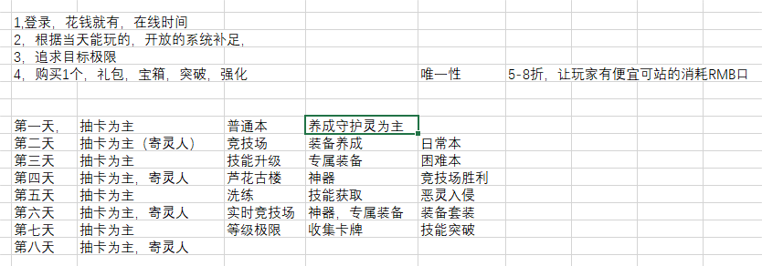
 |  |  |  |  |  |  |  |  |  |  |  |  |  |  |  | 3 | 1530
 |  |  |  |  |  |  |  |  |  |  |  |  |  |  |  |  | 1845
 |  |  |  |  |  |  |  |  |  |  |  |  |  |  |  |  | 120000
...
 |  |  |  |  |  |  |  |  |  |  |  |  |  |  |  | 绿色突破材料-嘉年华
 |  |  |  |  |  |  |  |  |  |  |  |  |  |  |  | 2113
...
 |  | 1级武将
 |  | 3个SSR | 6R | 3SR
1400 |  | 6000 |  | 3750
...
 |  |  |  |  |  |  | 金币 | 200000 |  | 熔炼值： | 340
 |  |  |  |  |  |  | 主线任务 |  |  | 主线任务补1000
 |  |  |  |  |  |  | 嘉年华 |  |  | 嘉年华补1000
 |  |  |  |  |  |  | 等级战力在线等礼包
...
 |  |  |  |  |  |  |  |  |  |  |  | 主线
 |  |  |  |  |  |  | 绿色突破材料 | 2200
 |  |  |  |  |  |  | 嘉年华 | 1000 |  | 新手抽卡劵10
 |  |  |  |  |  |  | 等级 | 50
...

